Sheet1
风门电机参数

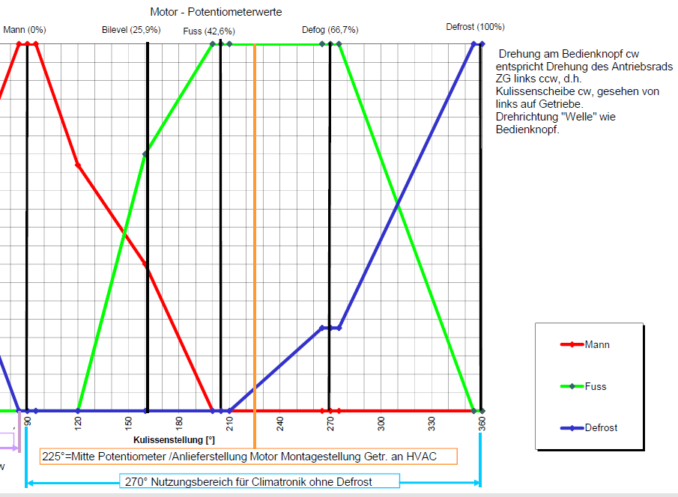
1.内外循环风门电机 | 位置 | 反馈电压 | 开度
 | 外循环 | 5v | 100%
 | 内循环 | 0v | 0%

2.左温度风门电机 | 位置 | 反馈电压 | 开度
 | 最冷 | 0v | 0%
 | 最热 | 5v | 100%

3.右温度风门电机 | 位置 | 反馈电压 | 开度
 | 最冷 | 5v | 0%
 | 最热 | 0v | 100%

4.除霜风门电机 | 位置 | 反馈电压 | 开度
 | 除霜全开 | 0v | 100%
 | 吹脚除霜 | 3.42v | 68%
 | 除霜全关 | 5v | 0%

5.模式风门电机 | 位置 | 反馈电压 | 开度
 | 吹面 | 0v | 0%
 | 吹面吹脚 | 1.30v | 26.0%
 | 吹脚 | 2.13v | 42.60%
 | 吹脚除霜 | 3.34v | 66.80%
 | 除霜 | 5v | 100.00%

